프로토콜 명세(수정 필요)
패킷구조
{{$ | 패킷의 시작
$}} | 패킷의 끝
[!] | 중간 구분자
MSGID | Message 전달 될 때 마다 1씩 증가 시켜서 ID를 생성
CMD | 패킷의 종류를 나타냄

Message List

Message Name | Descrition

Message Detail
1. 웹사이트에서 주문받은 내역 전달
요구 사항
사용자는 웹사이트를 통해 회원가입 및 로그인을 하고 물품을 구매하면 구매 내역을 서버로 전달

웹사이트 |  | 서버
login------->> |  |  | 사용자가 로그인한 회원정보를 전달
<<-------회원 확인 |  |  | 서버는 사용자가 입력한 회원정보가 일치한지 확인한 후 일치여부 전달
물품 주문(input order)-------->> |  |  | 물품주문을 선택하면 주문한 물품 정보를 서버로 전송
<<-------출고여부 |  |  | 출고가 완료되면 배송이 시작되었다고 알림

Message Detail
2. 로봇 위치 정보 전달
요구 사항
로봇의 현재 위치를 실시간적으로 UI에 표시를 해야 한다.

시나리오
서버 |  | 기계
<<---------로봇 위치 정보------------
<<---------명령 요청--------------

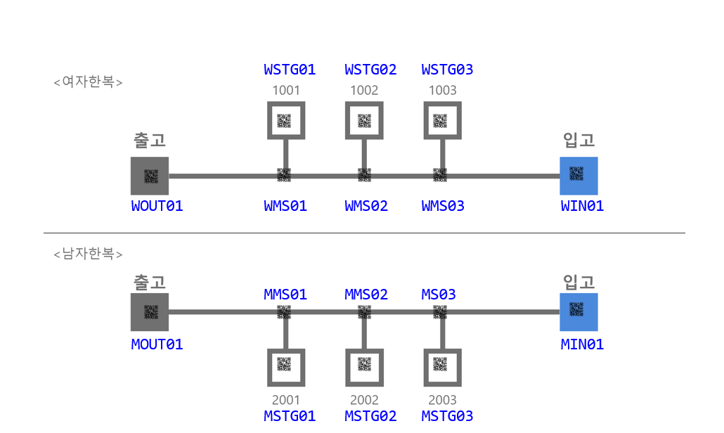 로봇 위치 정보 : 창고의 좌표 정보로 전달 한다. 좌표 값은 고유값을 갖으며 파란색 글씨로 나타낸 아래 그림을 참고 하시오.

실제 사용 예시
로봇이 (1,1)에 위치 하고 있을 때 로봇이 서버에게 전달하는 메시지 예시 {{$MSGID=0001[!]CMD=ROBOT_POS[!]X=1[!]Y=1$}}

2. 출고 프로토콜 상세
요구 사항
서버는 웹사이트에서 받은 구매 내역으로 물품을 로봇으로 출고할 수 있도록 한다.

시나리오

서버 |  | 기계
order item(주문받은 물품 정보 및 위치)---------->> |  |  | 사용자가 웹사이트를 통해 물품을 주문하면 서버는 주문한 물품 해당 정보를 로봇에게 전달.
<<-----------ack(위치값을 알았다)----------- |  |  | 어디로 가야할지 알았다 출발~~~!
<<---------경로QR코드값(QRcode Value)--------- |  |  | 방향 전환 구간에 있는 QR코드값 전달
방향정보(direction information)---------->> |  |  | 방향 이동 정보 전달
<<-----------ack(위치값을 알았다)----------- |  |  | 알았다고 대답한다. 그리고 움직인다.
<<---------이동정보(movement)==위치QR코드값(QRcode Value)---------- |  |  | 신뢰성을 높이기 위한 부분으로 구현을 보류 함. 차후 특장점을 살리기 위해서 기능을 추가 할 수도 있음.
<<-------도착(arive), 위치QR코드값(QRcode Value)------- |  |  | 로봇이 출고해야 할 물품 위치에 도착하면 도착 했다고 서버에 알려준다. 위치 QR코드는 보류한다. 서버에서는 상태를 갱신 한다.
출고(위치정보)(point information)----->> |  |  | 로봇에게 출고를 하는 장소의 위치를 알려주고 이동하도록 한다
<<--------ack---------- |  |  | 알겠다고 대답한다.

명령어 | 부가정보 | Remark
Order item | item(제품1,제품2~~) | 물품 코드
Prod Qrcode | Qrcode | 방향 전환 QR코드
direction | Left, Right | 왼쪽 명령, 오른쪽 명령
OUT_PROD_POS | X, Y | 출고할 물품의 위치 값
ACK | ACK_CODE : OK or Error1, Error2 | 확인
Active | raise, Put down | 물품 들고 내리는 명령
Arrive | None | 출고 물품의 위치 도착
output position | X, Y | 출고를 하는 장소값
complete | None | 작업 완료

과제 (모두)
왼쪽의 message를 String 변수에 넣은 후 데이터를 추출하여 변수에 집어 넣은 후에 다시 화면에 출력 하시오.
실제 사용 예시
{{$MSGID=0001[!]CMD=INPUT_ORDER$}}{{$MSGID=0002[!]CMD=PROD_QRCODE[!]QRCODE=ABCDEFG$}}{{$MSGID=0003[!]CMD=INPUT_POS[!]X=1[!]Y=3$}}

message number - 1 msgid : 0001, command : INPUT_ORDER message number - 2 msgid : 0002, command : PROD_QRCODE, QRCODE : ABCDEFG message number - 3 msgid : 0003, command : INPUT_POS, X : 1, Y : 3

3. 입고 프로토콜 상세

서버 |  | 기계
출고 정보(현재 비어있는 물품, 장소)---------->> |  |  | 서버는 출고 내역을 확인하여 현재 비어있는 물품과 장소를 로봇에게 전달한다
<<---------입고할 물품 QR코드값 |  |  | 로봇은 현재 입고장소에 들어온 물품의 QR코드 값을 인식해 전달한다
해당 물품이 적재되야할 위치정보---------->> |  |  | 서버는 해당 물품의 적재되야할 장소를 알려준다.
<<-----------ack(위치값을 알았다)----------- |  |  | 어디로 가야할지 알았다 출발~~~!
<<---------경로QR코드값(QRcode Value)--------- |  |  | 방향 전환 구간에 있는 QR코드값 전달
방향정보(direction information)---------->> |  |  | 방향 이동 정보 전달
<<-----------ack(위치값을 알았다)----------- |  |  | 알았다고 대답한다. 그리고 움직인다.
<<-------도착(arive), 위치QR코드값(QRcode Value)------- |  |  | 로봇이 물품을 입고할 위치에 도착하면 도착 했다고 서버에 알려준다. 위치 QR코드는 보류한다. 서버에서는 상태를 갱신 한다.
입고 장소로 복귀(위치정보)-------->> |  |  | 일을 마치면 복귀한다.

명령어 | 부가정보 | Remark
input item | item(제품1,제품2~~) | 입고할 물품
Empty place | X, Y | 빈 공간 위치 값
Prod Qrcode | Qrcode | 방향
direction | Left, Right | 왼쪽 명령, 오른쪽 명령
input item Pos | X, Y | 입고할 물품의 위치값
ACK | ACK_CODE : OK or Error1, Error2 | 확인
Active | raise, Put down | 물품 들고 내리는 명령
input Arive | None | 입고할 공간 위치 값
return | X, Y | 입고 받는 자리 값

프로토콜 흐름도
출고 시나리오

사용자 | 서버 | 출고 로봇
웹에서 정보 전달 받음
웹사이트에서 주문 입력
PROD_CODE="1001"

구매내역 테이블에서 출고 정보 확인
ORDER_STATE
"START", "Going Pick-up", "Pick End", "Going Place", "Place End", "COMPLETE"

출고 명령 전송
OUT_ORDER, POS=WSTG01

ACK

ORDER_STATE, STATE="START"

ORDER_STATE, STATE="Going Pick-Up"

해당 창고 위치로 이동,
QR코드 값을 받아 서버로 보낸다(애니메이션)
CUR_POS, POS=WOUT01
* 위치QRCODE를 찍을때 마다 서버에 정보 전송

로봇 위치 애니매이션 처리
물품을 들고 출고 위치로 간다.

ORDER_STATE, STATE="Pick End"
제품을 내려 놓는다.

물품을 들고 출고 위치로 간다.
ORDER_STATE, STATE="Going Place"

ORDER_STATE, STATE="Place End"
로봇은 입고 위치로 되돌아간다..

CUR_POS, POS=WOUT01
* 위치QRCODE를 찍을때 마다 서버에 정보 전송

ORDER_STATE, STATE="COMPLETE"
작업 완료

입고 시나리오

서버 | 입고 로봇 | 사용자

로봇은 항상 입고 위치에 대기하고 있다.
로봇에 물품을 올려놓는다.

사용자가 물품 놓임 버튼을 누르면 로봇에서 물품이 올려져 있음을 알려준다.
로봇이 물품이 올려진 것을 인식하는 것은 관리자 페이지에서 버튼을 눌르는 것으로 대체한다.

SIMUL, ACTION=PROD_PLACEMENT

PROD_CODE="2001"
로봇은 물품의 QR코드를 인식한다.
서버에 QR코드 정보 전송

입고 명령 전송
IN_ORDER, POS=MSTG02

ACK

ORDER_STATE, STATE="START"
물품은 이미 로봇 위에 올려져 있는 상태 이지만 작업의 순차 적인 흐름을 보여주기 위해서 의미상 이벤트를 발생 시켜 준다.
ORDER_STATE, STATE="Going Pick-Up"

ORDER_STATE, STATE="Pick End"

물품은 내려 놓을 위치로 이동을 시작 한다.

ORDER_STATE, STATE="Going Place"

CUR_POS, POS=WOUT01
* 위치QRCODE를 찍을때 마다 서버에 정보 전송

제품을 내려 놓는다.

ORDER_STATE, STATE="Place End"

로봇은 입고 위치로 돌아온다.

CUR_POS, POS=WOUT01
* 위치QRCODE를 찍을때 마다 서버에 정보 전송

로봇은 입고 위치로 복귀 완료

ORDER_STATE, STATE="COMPLETE"

Server side log
// 출고 시 통신 로그
Snd> {{$MSGID=0001[!]CMD=OUT_ORDER[!]POS=WSTG01$}}
Rcv> {{$MSGID=0001[!]CMD=ACK_CODE[!]CODE=OK$}}
Rcv> {{$MSGID=0002[!]CMD=ORDER_STATE[!]STATE=START$}}
Rcv> {{$MSGID=0003[!]CMD=ORDER_STATE[!]STATE=Going Pick-Up$}}
Rcv> {{$MSGID=0004[!]CMD=CUR_POS[!]POS=WIN01$}}
Rcv> {{$MSGID=0005[!]CMD=CUR_POS[!]POS=WMS03$}}
Rcv> {{$MSGID=0006[!]CMD=CUR_POS[!]POS=WMS02$}}
Rcv> {{$MSGID=0007[!]CMD=CUR_POS[!]POS=WMS01$}}
Rcv> {{$MSGID=0008[!]CMD=CUR_POS[!]POS=WSTG01$}}
Rcv> {{$MSGID=0009[!]CMD=ORDER_STATE[!]STATE=Pick End$}}
Rcv> {{$MSGID=0010[!]CMD=ORDER_STATE[!]STATE=Going Place$}}
Rcv> {{$MSGID=0011[!]CMD=CUR_POS[!]POS=WMS01$}}
Rcv> {{$MSGID=0012[!]CMD=CUR_POS[!]POS=WOUT01$}}
Rcv> {{$MSGID=0013[!]CMD=ORDER_STATE[!]STATE=Place End$}}
Rcv> {{$MSGID=0014[!]CMD=CUR_POS[!]POS=WMS01$}}
Rcv> {{$MSGID=0015[!]CMD=CUR_POS[!]POS=WMS02$}}
Rcv> {{$MSGID=0016[!]CMD=CUR_POS[!]POS=WMS03$}}
Rcv> {{$MSGID=0017[!]CMD=CUR_POS[!]POS=WIN01$}}
Rcv> {{$MSGID=0018[!]CMD=ORDER_STATE[!]STATE=COMPLETE$}}
// 입고 시 통신 로그
Snd> {{$MSGID=0001[!]CMD=SIMUL[!]ACTION=PROD_PLACEMENT$}}
Rcv> {{$MSGID=0002[!]CMD=PROD_CODE[!]CODE=2001$}}
Snd> {{$MSGID=0003[!]CMD=IN_ORDER[!]POS=MSTG02$}}
Rcv> {{$MSGID=0004[!]CMD=ACK_CODE[!]CODE=OK$}}
Rcv> {{$MSGID=0005[!]CMD=ORDER_STATE[!]STATE=START$}}
Rcv> {{$MSGID=0006[!]CMD=ORDER_STATE[!]STATE=Going Pick-Up$}}
Rcv> {{$MSGID=0007[!]CMD=ORDER_STATE[!]STATE=Pick End$}}
Rcv> {{$MSGID=0008[!]CMD=ORDER_STATE[!]STATE=Going Place$}}
Rcv> {{$MSGID=0009[!]CMD=CUR_POS[!]POS=WIN01$}}
Rcv> {{$MSGID=0010[!]CMD=CUR_POS[!]POS=MMS03$}}
Rcv> {{$MSGID=0011[!]CMD=CUR_POS[!]POS=MMS02$}}
Rcv> {{$MSGID=0012[!]CMD=CUR_POS[!]POS=MMS01$}}
Rcv> {{$MSGID=0013[!]CMD=CUR_POS[!]POS=MSTG01$}}
Rcv> {{$MSGID=0014[!]CMD=ORDER_STATE[!]STATE=Place End$}}
Rcv> {{$MSGID=0015[!]CMD=CUR_POS[!]POS=MMS03$}}
Rcv> {{$MSGID=0016[!]CMD=CUR_POS[!]POS=MMS02$}}
Rcv> {{$MSGID=0017[!]CMD=CUR_POS[!]POS=MMS01$}}
Rcv> {{$MSGID=0018[!]CMD=CUR_POS[!]POS=WIN01$}}
Rcv> {{$MSGID=0019[!]CMD=ORDER_STATE[!]STATE=COMPLETE$}}

